对账
订单号 | 入住日期 | 离店日期 | 应收 |  |  |  | ,
999225807707211 | 2023-08-16 | 2023-08-17 | 153.1 | 153.10 | 3731833 | 0 | ,3731833 | 直采
999225983034663 | 2023-08-16 | 2023-08-17 | 67.02 | 67.02 | 3766615 | 0 | ,3766615 | 直采
999225990166217 | 2023-08-14 | 2023-08-17 | 101.7 | 101.70 | 3768381 | 0 | ,3768381 | 直连
999225994060075 | 2023-08-13 | 2023-08-17 | 767.42 | 767.42 | 3769494 | 0 | ,3769494 | 直连
999225994420848 | 2023-08-14 | 2023-08-17 | 191.88 | 191.88 | 3769535 | 0 | ,3769535 | 直连
999226012654326 | 2023-08-14 | 2023-08-17 | 262.71 | 262.71 | 3773848 | 0 | ,3773848 | 直连
999226016790360 | 2023-08-16 | 2023-08-17 | 29.41 | 29.41 | 3775018 | 0 | ,3775018 | 直连
26019547643 | 2023-08-14 | 2023-08-17 | 161.46 | 161.46 | 3776113 | 0 | ,3776113 | 直连
999226027629233 | 2023-08-14 | 2023-08-17 | 114.57 | 114.57 | 3777152 | 0 | ,3777152 | 直连
999226028408139 | 2023-08-14 | 2023-08-17 | 123.42 | 123.42 | 3777287 | 0 | ,3777287 | 直连
999226033500083 | 2023-08-16 | 2023-08-17 | 27.25 | 27.25 | 3778730 | 0 | ,3778730 | 直连
999226037070901 | 2023-08-16 | 2023-08-17 | 27.88 | 27.88 | 3779917 | 0 | ,3779917 | 直连
999226049024116 | 2023-08-15 | 2023-08-17 | 210.66 | 210.66 | 3782376 | 0 | ,3782376 | 直连
999226055330300 | 2023-08-15 | 2023-08-17 | 155.18 | 155.18 | 3783631 | 0 | ,3783631 | 直连
999226057337441 | 2023-08-15 | 2023-08-17 | 76.58 | 76.58 | 3784094 | 0 | ,3784094 | 直连
999226061367501 | 2023-08-16 | 2023-08-17 | 62.38 | 62.38 | 3785413 | 0 | ,3785413 | 直连
999226067810551 | 2023-08-16 | 2023-08-17 | 42.3 | 42.30 | 3787827 | 0 | ,3787827 | 直连
999226068393809 | 2023-08-16 | 2023-08-17 | 61.39 | 61.39 | 3788017 | 0 | ,3788017 | 直连
999226068739893 | 2023-08-16 | 2023-08-17 | 54.61 | 54.61 | 3788136 | 0 | ,3788136 | 直连
999226068751563 | 2023-08-16 | 2023-08-17 | 36.13 | 36.13 | 3788142 | 0 | ,3788142 | 直连
999226068914986 | 2023-08-16 | 2023-08-17 | 20.15 | 20.15 | 3788352 | 0 | ,3788352 | 直连
999226068923832 | 2023-08-16 | 2023-08-17 | 21.95 | 21.95 | 3788369 | 0 | ,3788369 | 直连
999226069347136 | 2023-08-16 | 2023-08-17 | 32.22 | 32.22 | 3788790 | 0 | ,3788790 | 直连
999226069413940 | 2023-08-16 | 2023-08-17 | 164.51 | 164.51 | 3788823 | 0 | ,3788823 | 直连
999226069480996 | 2023-08-16 | 2023-08-17 | 13.51 | 13.51 | 3788920 | 0 | ,3788920 | 直连
999226069545705 | 2023-08-16 | 2023-08-17 | 66.62 | 66.62 | 3788945 | 0 | ,3788945 | 直连
999226069618875 | 2023-08-16 | 2023-08-17 | 64.43 | 64.43 | 3788987 | 0 | ,3788987 | 直连
999226069741298 | 2023-08-16 | 2023-08-17 | 32.22 | 32.22 | 3789058 | 0 | ,3789058 | 直连
999226070203417 | 2023-08-16 | 2023-08-17 | 32.42 | 32.42 | 3789566 | 0 | ,3789566 | 直连
999226070328546 | 2023-08-16 | 2023-08-17 | 32.47 | 32.47 | 3789624 | 0 | ,3789624 | 直连
999226070463464 | 2023-08-16 | 2023-08-17 | 20.75 | 20.75 | 3789801 | 0 | ,3789801 | 直连
999226070470220 | 2023-08-16 | 2023-08-17 | 34.94 | 34.94 | 3789804 | 0 | ,3789804 | 直连
999226071462908 | 2023-08-16 | 2023-08-17 | 17.78 | 17.78 | 3789847 | 0 | ,3789847 | 直连
999226074643320 | 2023-08-16 | 2023-08-17 | 61.44 | 61.44 | 3790160 | 0 | ,3790160 | 直连
999226075844095 | 2023-08-16 | 2023-08-17 | 47.81 | 47.81 | 3790364 | 0 | ,3790364 | 直连
999226077885700 | 2023-08-16 | 2023-08-17 | 27.69 | 27.69 | 3790647 | 0 | ,3790647 | 直连
999226079124403 | 2023-08-16 | 2023-08-17 | 27.72 | 27.72 | 3790751 | 0 | ,3790751 | 直连
999226101442732 | 2023-08-16 | 2023-08-17 | 30.69 | 30.69 | 3791320 | 0 | ,3791320 | 直连
999226102847695 | 2023-08-16 | 2023-08-17 | 62.38 | 62.38 | 3791576 | 0 | ,3791576 | 直连
999226103182933 | 2023-08-16 | 2023-08-17 | 34.94 | 34.94 | 3791604 | 0 | ,3791604 | 直连
999226104323228 | 2023-08-16 | 2023-08-17 | 41.4 | 41.40 | 3791896 | 0 | ,3791896 | 直连
999226106141533 | 2023-08-16 | 2023-08-17 | 47.2 | 47.20 | 3792272 | 0 | ,3792272 | 直连
999226107994885 | 2023-08-16 | 2023-08-17 | 32.47 | 32.47 | 3792655 | 0 | ,3792655 | 直连
999224491428180 | 2023-08-11 | 2023-08-18 | 392 | 392.00 | 3438108 | 0 | ,3438108 | 直采
999224913961617 | 2023-08-16 | 2023-08-18 | 68.08 | 68.08 | 3539724 | 0 | ,3539724 | 直采
999225807423254 | 2023-08-17 | 2023-08-18 | 83.65 | 83.65 | 3731793 | 0 | ,3731793 | 直采
999225945461360 | 2023-08-17 | 2023-08-18 | 148.5 | 148.50 | 3759804 | 0 | ,3759804 | 直连
999225953458145 | 2023-08-16 | 2023-08-18 | 110.65 | 110.65 | 3761693 | 0 | ,3761693 | 直连
999225958426000 | 2023-08-15 | 2023-08-18 | 192.21 | 192.21 | 3763289 | 0 | ,3763289 | 直连
999225984652513 | 2023-08-17 | 2023-08-18 | 31.42 | 31.42 | 3767382 | 0 | ,3767382 | 直连
999225990295727 | 2023-08-16 | 2023-08-18 | 75.38 | 75.38 | 3768397 | 0 | ,3768397 | 直连
999225991218654 | 2023-08-17 | 2023-08-18 | 40.95 | 40.95 | 3768864 | 0 | ,3768864 | 直连
999225994771307 | 2023-08-13 | 2023-08-18 | 241.54 | 241.54 | 3769650 | 0 | ,3769650 | 直连
999226011313405 | 2023-08-17 | 2023-08-18 | 44.3 | 44.30 | 3773523 | 0 | ,3773523 | 直连
999226013418057 | 2023-08-13 | 2023-08-18 | 283.65 | 283.65 | 3774025 | 0 | ,3774025 | 直连
999226019905043 | 2023-08-15 | 2023-08-18 | 133.41 | 133.41 | 3776335 | 0 | ,3776335 | 直连
999226027151943 | 2023-08-16 | 2023-08-18 | 57.36 | 57.36 | 3776952 | 0 | ,3776952 | 直连
999226030206888 | 2023-08-14 | 2023-08-18 | 119.64 | 119.64 | 3777716 | 0 | ,3777716 | 直连
999226057061983 | 2023-08-16 | 2023-08-18 | 67.46 | 67.46 | 3784037 | 0 | ,3784037 | 直连
999226057473157 | 2023-08-17 | 2023-08-18 | 132.43 | 132.43 | 3784126 | 0 | ,3784126 | 直连
999226068924255 | 2023-08-17 | 2023-08-18 | 22.46 | 22.46 | 3788370 | 0 | ,3788370 | 直连
999226068957951 | 2023-08-16 | 2023-08-18 | 121.44 | 121.44 | 3788415 | 0 | ,3788415 | 直连
999226070411151 | 2023-08-16 | 2023-08-18 | 36.5 | 36.50 | 3789658 | 0 | ,3789658 | 直连
999226104971204 | 2023-08-17 | 2023-08-18 | 31.57 | 31.57 | 3791965 | 0 | ,3791965 | 直连
999226111597585 | 2023-08-17 | 2023-08-18 | 127.1 | 127.10 | 3793589 | 0 | ,3793589 | 直连
999226111845371 | 2023-08-17 | 2023-08-18 | 15.94 | 15.94 | 3793666 | 0 | ,3793666 | 直连
999226112444503 | 2023-08-17 | 2023-08-18 | 18.42 | 18.42 | 3793842 | 0 | ,3793842 | 直连
...
订单号 | 入住日期 | 离店日期 | 应收 |  |  |  | ,
999226119039197 | 2023-08-17 | 2023-08-18 | 136.92 | 136.92 | 3796027 | 0 | ,3796027 | 直连
999226119461435 | 2023-08-17 | 2023-08-18 | 15.44 | 15.44 | 3796368 | 0 | ,3796368 | 直连
999226119768208 | 2023-08-17 | 2023-08-18 | 61.48 | 61.48 | 3796672 | 0 | ,3796672 | 直连
999226120172080 | 2023-08-17 | 2023-08-18 | 15 | 15.00 | 3797028 | 0 | ,3797028 | 直连
999226120348533 | 2023-08-17 | 2023-08-18 | 32.89 | 32.89 | 3797259 | 0 | ,3797259 | 直连
999226120361333 | 2023-08-17 | 2023-08-18 | 104.43 | 104.43 | 3797271 | 0 | ,3797271 | 直连
999226120384922 | 2023-08-17 | 2023-08-18 | 37.74 | 37.74 | 3797292 | 0 | ,3797292 | 直连
999226120610503 | 2023-08-17 | 2023-08-18 | 274.79 | 274.79 | 3797413 | 0 | ,3797413 | 直连

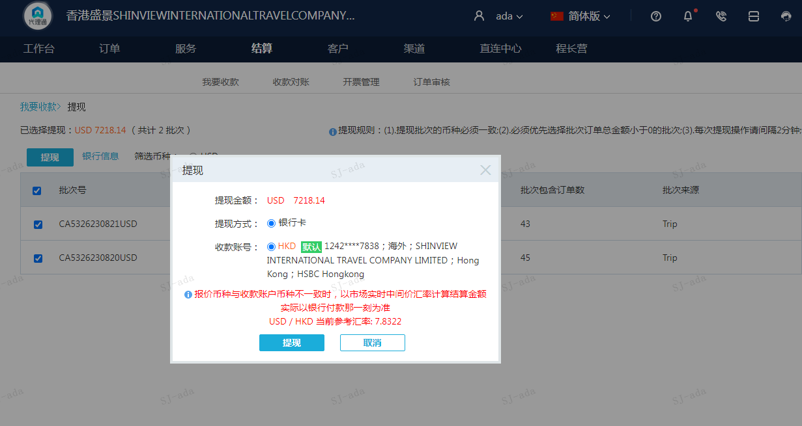
 |  |  | 7218.14
 |  |  | USD 7218.14

A230821094924911 | 6454.29 | 50551.29
A230821095025911 | 763.85 | 5982.63
USD / HKD 当前参考汇率: 7.8322 | 7218.14 | 56533.92
总计：7218.14 USD/ 56533.92 HKD

